LTE 2600
BOG.Logistica

DATOS GENERALES LTE-2600 ESTADO ACTUAL |  |  |  |  |  |  |  |  | FPFH

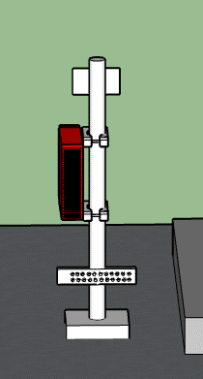
proyeccion del
FPFH
 | SECTOR L1 | SECTOR L2 | SECTOR L3 | SECTOR L4 | SECTOR T1 | SECTOR T2 | SECTOR T3 | SECTOR T4 |  |  |  |  |  | UBICACIÓN FPFH
Azimuth | 10 | 120 |  |  | 10 | 120 |  |  |  | FPFH-1
Modelo de Antena | HWXX6516DS | HWXX6516DS |  |  | HWXX6516DS | HWXX6516DS |  |  |  | NUEVO
Altura (centro de radiación) | 20 | 18 |  |  | 20 | 18 |  |  |  | PUERTOS | MODULOS | DISTANCIA (m) DESDE FPFH 1
NUEVA
FPFH
Tilt mecánico | 0 | 1 |  |  | 0 | 1 |  |  |  | PTO 1 | AHHB | EXISTENTE
Tilt Eléctrico | 6 | 1 |  |  | 6 | 1 |  |  |  | PTO 2 | AHHB | EXISTENTE
Modelo RF | FRHD | FRHD |  |  | FRHD | FRHD |  |  |  | PTO 3
Fibra Optica (m) | 100 | 100 |  |  | 100 | 100 |  |  |  | PTO 4
 |  |  |  |  |  |  |  |  |  | PTO 5
 |  |  |  |  |  |  |  |  |  | PTO 6

SM LTE 2600 A REUBICAR
DATOS GENERALES LTE-2600 PROYECCIÓN
 |  |  |  |  |  |  |  |  |  | DISTANCIA CABLEADO (INLCUYENDO CURVAS FIGURADO) (m)
 |  |  |  |  |  |  |  |  |  | ENTRE FCOB Y POWER | 4
 |  |  |  |  |  |  |  |  |  | ENTRE FPFH Y POWER | 12
 |  |  |  |  |  |  |  |  |  | ENTRE FCOB Y FPFH | 12
 | SECTOR L1 | SECTOR L2 | SECTOR L3 | SECTOR L4 | SECTOR T1 | SECTOR T2 | SECTOR T3 | SECTOR T4 |  | ENTRE FCOB Y GPS | NA
Azimuth | 10 | 120 |  |  | 10 | 120
 | HWXX6516DS | HWXX6516DS |  |  | HWXX6516DS | HWXX6516DS
Altura (centro de radiación) | 20 | 18 |  |  | 20 | 18 |  |  | PROYECCIÓN AIRSCALE LTE 2600
Tilt mecánico | 0 | 1 |  |  | 0 | 1
Tilt Eléctrico | 6 | 1 |  |  | 6 | 1
Modelo RF | AHHB | AHHB |  |  | AHHB | AHHB
Fibra Optica (m) | 100 | 100 |  |  | 100 | 100
 |  |  |  |  |  |  |  |  |  | TECNOLOGÍA | ASIA 1 |  |  |  | ASIA 2
 |  |  |  |  |  |  |  |  |  |  | Ov_Nuevo |  | Ov_Existente |  | Ov_Nuevo | Ov_Existente
REQUIERE MIMO | SI |  |  |  |  |  |  |  |  | LTE_2600 |  |  | 1
 |  |  |  |  |  |  |  |  |  | LTE_1900
AMPHENOL |  | METRAJE |  |  |  |  |  |  |  | 3G-850
RFM-FPFH | DC | EXISTENTE |  |  |  |  |  |  |  | 3G-1900
RFM-FPFH | DC | EXISTENTE |  |  |  |  |  |  |  | IoT
RFM-FPFH |  |  |  |  |  |  |  |  |  | LTE 700
RFM-FPFH |  |  |  |  |  |  |  |  |  | 5G
RFM-FPFH |  |  |  |  |  |  |  |  |  | Total Abia | 1
RFM-FPFH

Pantallazo LTE 2600 |  |  |  |  | BASE LINE
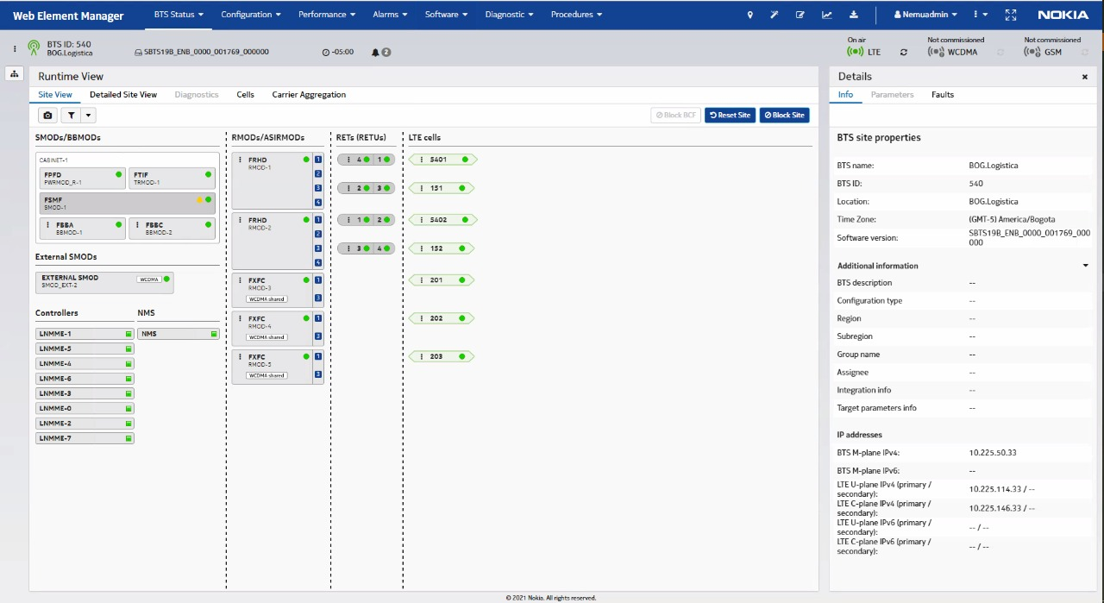

 |  |  |  |  |  |  |  |  | FOTOS TSS MODERNIZACION

 |  |  |  |  |  |  |  |  | FOTO RF L1 |  |  | FOTO RF L2 |  |  | FOTO RF L3

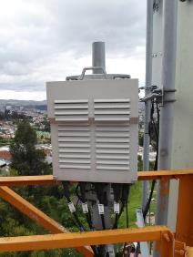
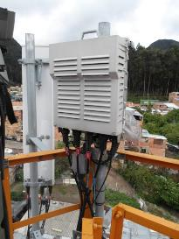

 |  |  |  |  |  |  |  |  | FOTO ANTENA L1 |  |  | FOTO ANTENA L2 |  |  | FOTO ANTENA L3

COMENTARIOS GENERALES |  |  |  |  |  |  |  |  |  |  |  | 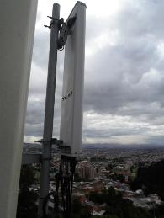

LTE 2600: SE ENCUENTRA BB FSMF+FBBA+FBBC+FRHD_L1,T1+FRHD L2_T2 SE LIBERA BB SE REUTILIZA PARA LTE 1900,SE REQUIERE REUBICAR EN POLE BACK TO BACK A BB DE UMTS 1900 ENCADENADA CON CABLE HDMI 2M SE MANTIENE ANTENAS ACTUALES, LTE 2600 SE MIGRA A NUEVO AIRSCALE SE PROYECTA NUEVO FCOB SOBRE RIELES OMEGA EN ESPACIO LIBRE ENTRE POWER Y FCOA (FUERA DE SERVISIO SE SUGIERE DESMONTE) SE REQUIERE DESMONTAR LOS ACTUALES MODULOS FRHD Y EN LA MISMA POSICION INSTALAR 1 AHHB POR SECTOR PARA IMPLEMENTAR MIMO4*4 NUEVA FPFH LOWER SE PROYECTA EN POLE DONDE ACTUALMENTE ESTA BB DE LTE 2600 A REUBICAR . SE REUTILIZA CABLE AMPHENOL CONF FINAL AIRSCALE(1ABIA)+AHHB_L1,T1_+AHHB _L2,T2.

UBICACIÓN BANDA BASE LTE 2600

ACTUAL |  |  |  |  | PROYECCIÓN
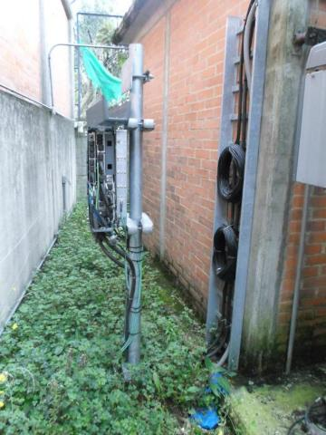
FSMF DE LTE 2600
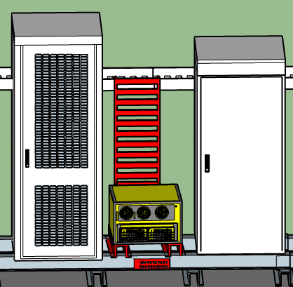
 |  |  |  |  |  |  |  |  | FOTO PUERTOS ANTENA L1 |  |  | FOTO PUERTOS ANTENA L2 |  |  | FOTO PUERTOS ANTENA L3

 |  |  |  |  |  |  |  |  | 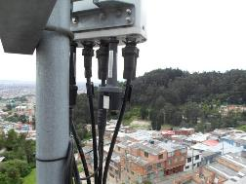 |  |  | 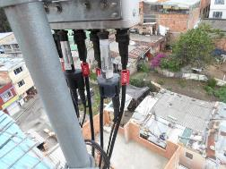

AIRSCALE LTE 2600

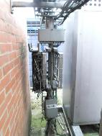
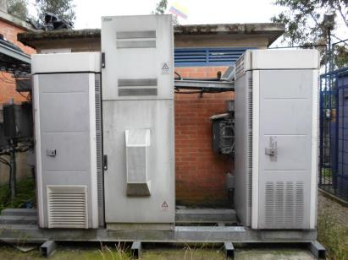
FSMF DE UMTS 1900

BB LTE 2600 REUBICADA

SOLICITUD CW SOLUCION
 | SOLICITUD CW

 | REQUIERE CW |  |  |  | SI | BOG.Logistica |  |  |  |  |  |  |  |  |  |  |  |  |  | CW EN CONJUNTO |  |  | NO

 |  |  | Placa: 80cm X 80cm |  |  |  |  | si |  | no | / Ubicación:
 |  |  |  |  |  |  |  |  |  |  |  |  | DOS TRAMOS PARALELO SOBRE RIELES EXISTENTES DE 90 CM CON SEPARACION DE 60
 |  | x | Riel Omega |  |  |  |  | si | x | no | Long Aprox (m)

 |  |  | Impermeabilizacion de placa |  |  |  |  | si |  | no

 |  |  | Acometidas AC |  |  |  |  | si |  | no | / Coraza |  |  | EMT |  |  | Galvan |  | / Long. Aprox: |  | mts | Diam:

 |  |  | Breaker 2X30 |  |  |  |  | si |  | no | / Ubicación:

 |  |  | Tablero de circuitos |  |  |  |  | si |  | no | de cuantos circuitos_________, Ubicación__________________________________

 |  |  | Pasamuros |  |  |  |  | si |  | no | Cuantos Huecos |  |  |  |  |  |  | Cantidad

 | SISTEMA DE TIERRAS

 |  | Buss-bar (platina de cobre) |  |  |  |  |  |  |  |  |  | Distancia entre barraje nuevo al anillo de tierra (m) |  |  |  |  | 3
 |  |  |  |  |  |  |  |  |  |  |  | Distancia entre barraje nuevo al anillo de tierra (m)
 |  | Existe anillo de tierra |  |  |  |  |  | si | X | no |  | Distancia entre barraje nuevo al anillo de tierra (m)
 |  |  |  |  |  |  |  |  |  |  |  | Distancia entre barraje nuevo al anillo de tierra (m)
 |  |  |  |  |  |  |  |  |  |  |  | Distancia entre barraje nuevo al anillo de tierra (m)
 |  |  |  |  |  |  |  |  |  |  |  | Distancia entre barraje nuevo al anillo de tierra (m)
 |  |  |  |  |  |  |  |  |  |  |  | Distancia entre barraje nuevo al anillo de tierra (m)

 |  | Pole SM |  |  |  | cantidad |  |  |  | ubicación:

 |  | Soporte Antena |  |  |  | cantidad |  |  |  | ubicación:

 |  | Soporte para RF |  |  |  | cantidad |  |  |  | ubicación:

 |  | Escalerillas |  |  |  | cantidad |  |  |  | ubicación:

 |  | Riel Omega |  |  | X | cantidad | 1 |  |  | ubicación: | SOBRE RIEL OMEGA FRETE A PROYECCION DE POLE

 |  | Rack de Torre |  |  |  | cantidad |  |  |  | ubicación:

, | ESCALERILLAS

 |  |  |  | ESCALERILLA MECANO VERTICAL |  |  |  |  |  | Ancho | 30cm |  | Long Aprox (m) |  | 2

 |  | ubicación |  | UN TRAMO DETRÁS DE PROYECCION DE MODULO FCOB

 |  |  |  |  |  |  |  |  |  | Ancho |  |  | Long Aprox (m)

 |  | ubicación

 |  |  |  |  |  |  |  |  |  | Ancho |  |  | Long Aprox (m)

 |  | ubicación

 |  |  |  |  |  |  |  |  |  | Ancho |  |  | Long Aprox (m)

 |  | ubicación

N/A

 | SOPORTES ANTENA (EN ESTRUCTURAS LA ALTURA INDICADA ES AL CENTRO DEL SOPORTE) + RF MODULE

 |  |  | ubicación

 |  |  | ubicación

 |  |  |  |  |  |  |  |  |  |  |  | ESTADO |  |  |  | Long Aprox (m)

 |  |  | ubicación

 |  |  |  |  |  |  |  |  |  |  |  | ESTADO |  |  |  | Long Aprox (m)

 |  |  | ubicación

 |  |  |  |  |  |  |  |  |  |  |  | ESTADO |  |  |  | Long Aprox (m)

 |  |  | ubicación

 | POLE SM + PLATINA GALVANIZADA

 |  |  |  |  |  |  |  |  |  | SI | NO |  | Long Aprox (m)

 |  |  |  |  |  |  |  |  |  | SI | NO |  | Long Aprox (m)

 |  |  |  |  |  |  |  |  |  | SI | NO |  | Long Aprox (m)

 |  |  |  |  |  |  |  |  |  | SI | NO |  | Long Aprox (m)

 |  | ubicación

 | MODIFICACIONES ADICIONALES

 | SISTEMA DE PUESTA A TIERRA

 | BAJANTES Y PARARRAYOS

 | ANILLO DE TIERRA

 | BARRAJES EN TORRE

 | BARRAJES EN PISO

 | ESCALERILLAS EXISTENTES

 | ESCALERILLA TORRE (INDICAR LONGITUD)

 | ESCALERILLAS RECORRIDO HORIZONTAL (INDICAR LONGITUD)

 | ESCALERILLAS RECORRIDO HORIZONTAL (INDICAR LONGITUD)

